README
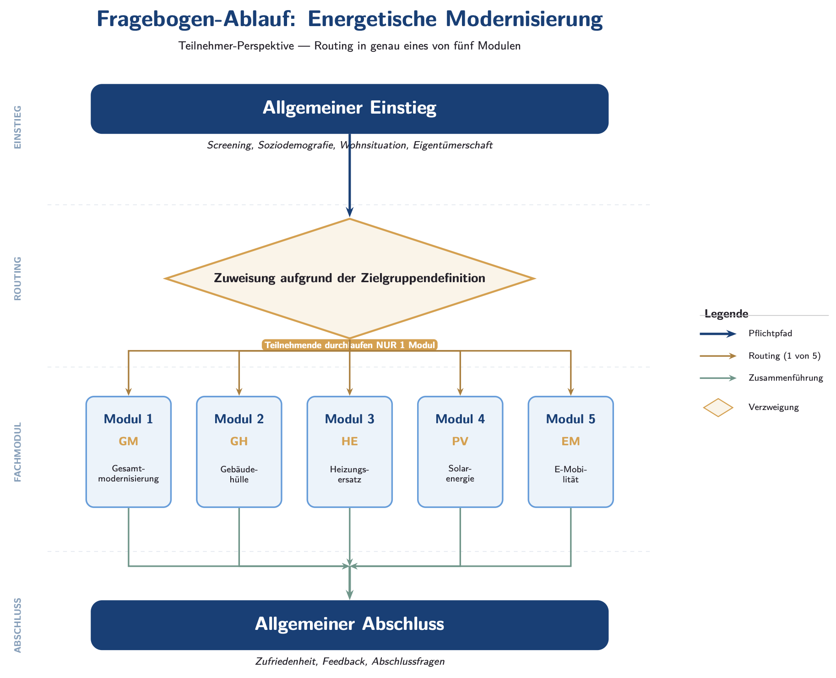
Erläuterung Fragebogen (Vorgehen für Fachspezialist:innen):
Ziel: Fachliche Prüfung und Kommentierung der Items zur energetischen Modernisierung Ihres Modules.
Aufbau der Datei
• README: Orientierung und Erklärung des Fragebogens
• Allgemeiner Teil: Einstieg und Abschluss des Fragebogens
• Modul 1–5: Thematische Module (Teilnehmende durchlaufen nur eines)
Module
• Modul 1 – Gesamtmodernisierung (GM)
• Modul 2 – Gebäudehülle (GH)
• Modul 3 – Heizungsersatz (HE)
• Modul 4 – Solarenergie (PV)
• Modul 5 – E-Mobilität (EM)
Bearbeitung
• Bitte prüfen Sie Ihr Modul (1-5) auf korrekte Ausdrücke hin.
• Kommentare bitte direkt in Excel ergänzen (Kommentar-Funktion).
• Fokus: fachliche Plausibilität, Verständlichkeit, Vollständigkeit.
• Im Abschnitt "Zusatzfragen" der Module besteht die Möglichkeit neue Fragen hinzuzufügen, bestehende anzupassen, Antwortoptionen hinzuzufügen oder auch Fragen zu entfernen, falls diese nicht relevant sein sollten. Grundsätzlich sollten es insgesamt nicht mehr als 10 Zusatzfragen sein.
Wichtig
• Bitte keine Item-Inhalte oder Struktur verändern, nur kommentieren.
• Alle Items der Abschnitte "Awareness", "Willingness", "Impact" und "Trust" sind einheitlich über die Module hinweg und müssen so bleiben.
• Der allgemeine Teil des Fragebogens dient zur Orientierung und dem Verständnis, wie die Module eingebettet sind. Er ist rein informativ.
Vielen Dank für Ihre Unterstützung.

